模板样例1
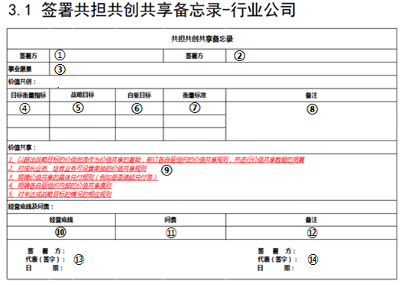

填写规范 | 数据来源 | 数据类型（文本/数值/公式） | 约束条件 | 是否可修改 及修改条件 | 是否必填 | 单位（如果有） | 示例
①签署方 | 手工录入/某资料获取等 |  | 数值范围、格式检查等 | 增删改 | 是
②签署方
③事业愿景
④目标衡量指标
⑤战略目标
⑥自驱目标
⑦衡量标准
⑧备注
⑨价值共享
⑩经营底线
⑪问责
⑫备注：选填
⑬签署方
⑭签署方

商业计划书内容
商业计划书内容
1、战略目标与自驱目标
指标 |  | 单位 |  | 2018年
 |  |  | 指标说明 | 战略目标 | 自驱目标
财务指标 | 收入 | 亿元 | GAAP审计口径
 | 利润 | 亿元 | GAAP审计口径
业务指标 | 平台交易额 | 亿元 | GMV
 | 注册用户数 | 万人 | 累计、平台用户数
 | 月活用户 | 万人 | 1个月内交易、参与内容互动的用户峰值
 | 服务城市 | 个 | 提供到家服务的城市数

2、核心策略
a、产品能力 | 里程碑1:2-3月在合肥、杭州两城试点； 里程碑2:5-6月在其他城市复制
b、平台运营能力
c、服务交付能力

3、资源配置和财务指标
（1）2018年GAAP口径，总体收入**亿元，净利润**万元
（2）城市端（上门服务&直购）合计收入**亿元，净利润**万元
a、上门服务订单**万，年评价客单价提升到**元
b、直购收入**亿元，月平均增长率*%，平均毛利率*%
商品销售**万件，月平均增长率*%；平均年客单价**元
c、服务费收入**亿元
（3）现金流预算
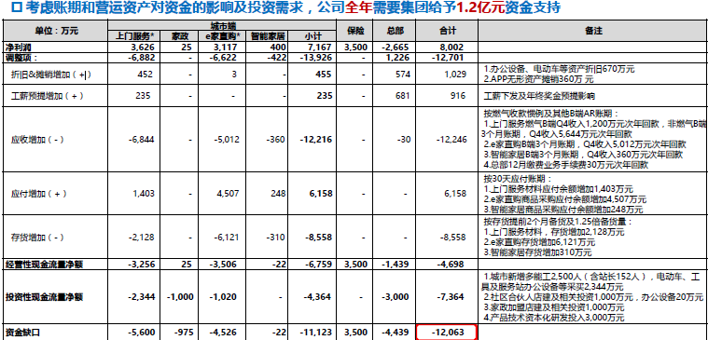
*

**
**
**
**
**
**
**
**

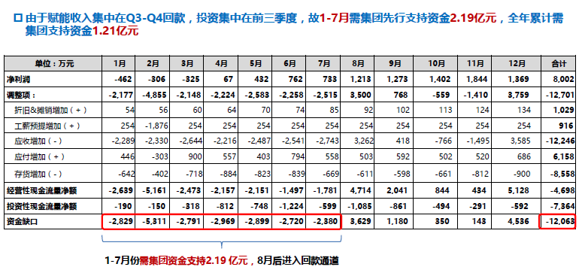
**亿元
**亿元

**
**

